SALES ORDER
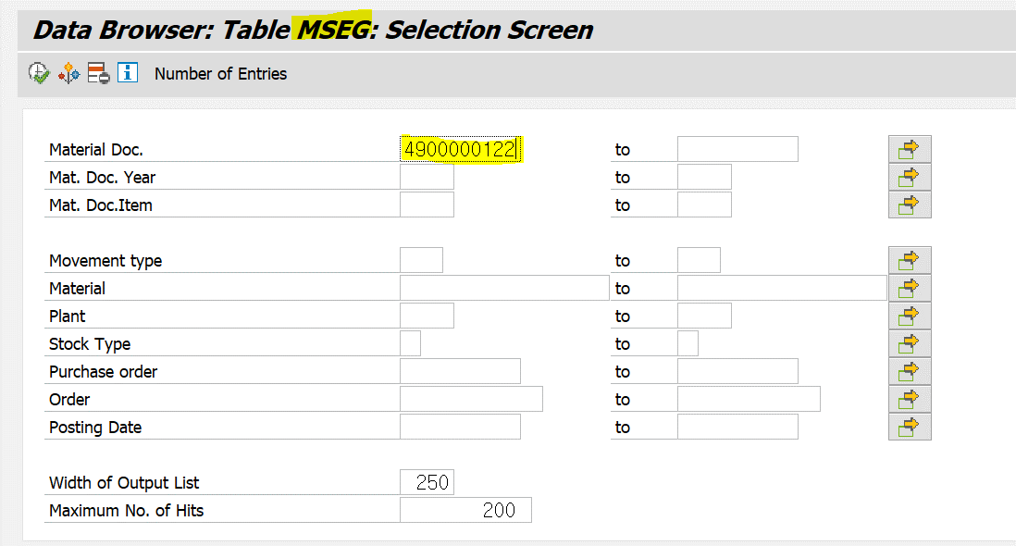
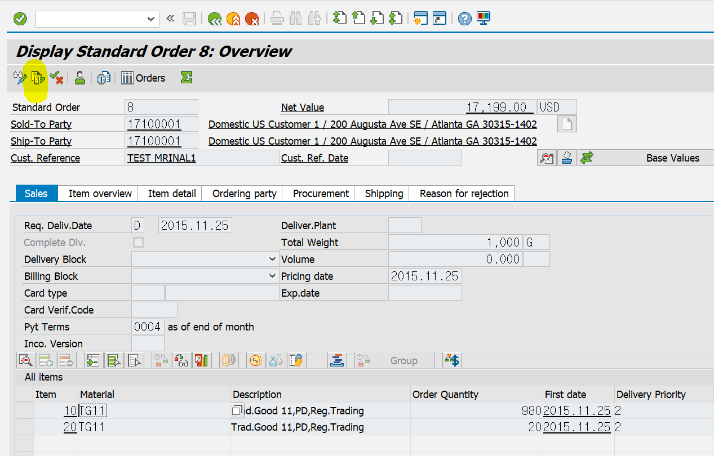
1.VAO3에서 주문번호 8 검색
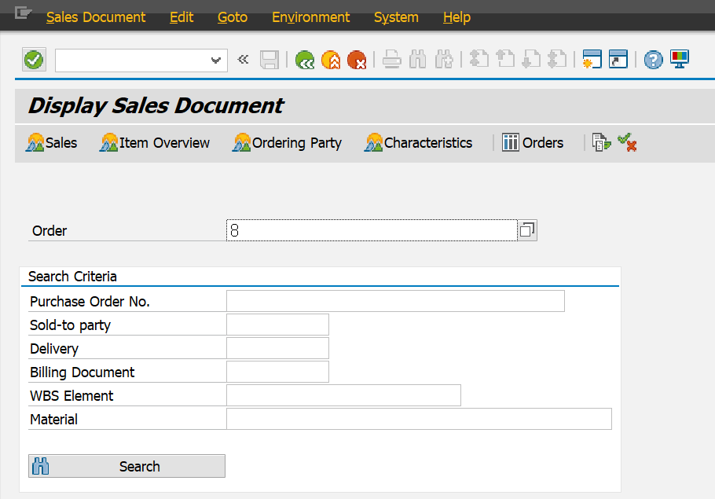
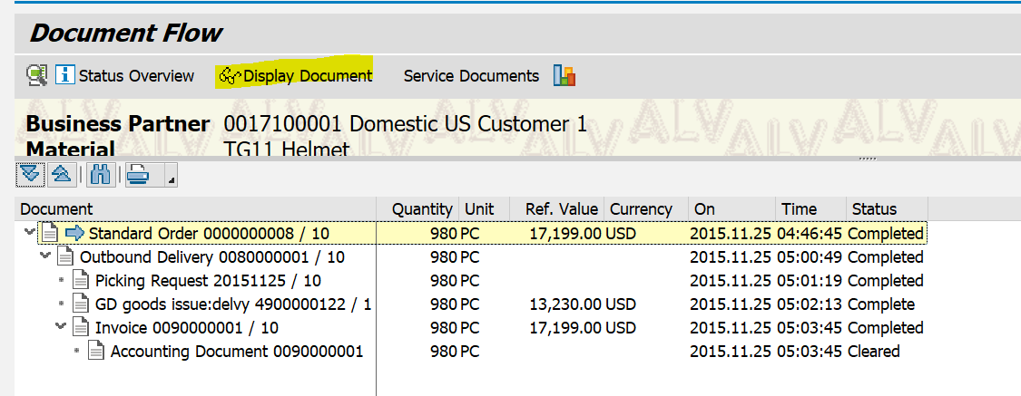

SE11 VBFA에들어가서 8번 검색

VBFA | Doc. Flow에 관한 테이블
VBFA테이블 이용 - 선행 문서필드에 세일즈 오더 넘버를 넣고(=8번) 후속 문서 중에서 DELIVERY NUMBER를 찾는다. 딜리버리는 구분자(J) 넘버 80000001.
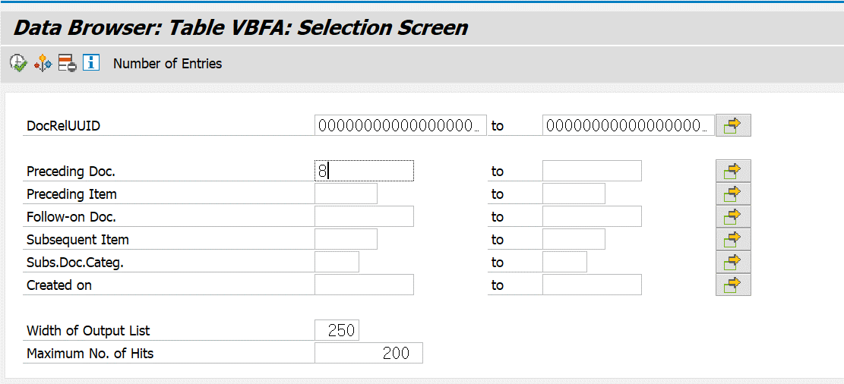
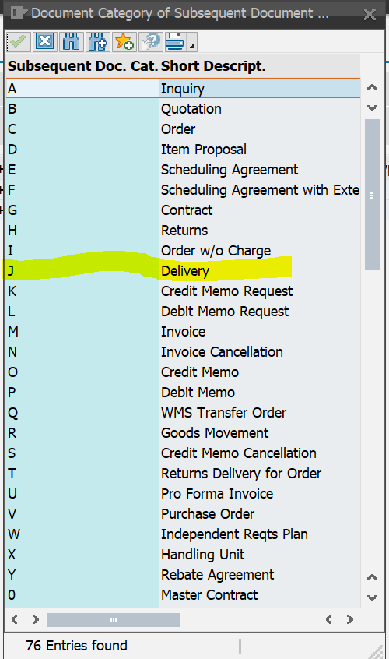

8번을 입력하면
FollOn Doc - Follwing Doc로 80000001이 생성된것 확인 가능
또한 SubCt가 J(Delivery)인것 확인 가능

위에서 찾은 딜리버리 넘버를 다시 선행문서 필드에 넣고 후속 문서 중에서 머테리얼 타큐먼트(구분자 :R)를 찾는다.

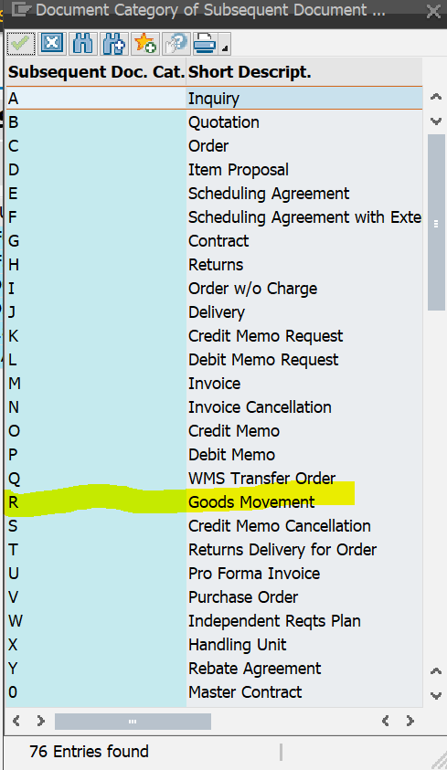

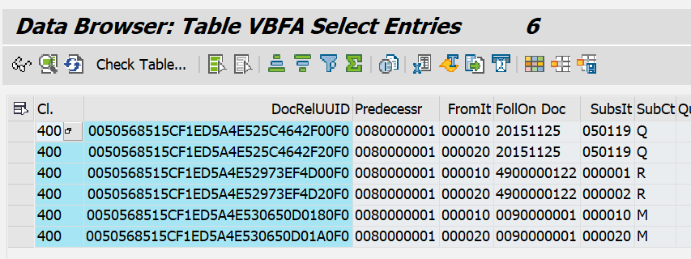

위에서 찾은 Material Document(4900000122), SubsIT(아이템 1번,2번), YEAR(2015)를 가지고 MSEG 테이블에 가서 수량하고 금액을 계산한다.

BILLING DOCUMENT
SALES ORDER 넘버로BILLING DOCUMENT를 찾는 방법
VBFA테이블 이용 - 선행 문서필드에 세일즈 오더 넘버를 넣고(=8번) 후속 문서 중에서 DELIVERY NUMBER를 찾는다. 딜리버리는 구분자(J) 넘버 8000001.
위에서 찾은 딜리버리 넘버를 다시 선행문서 필드에 넣고 후속 문서 중에서 인보이스 다큐먼트를 찾는다(빌링다큐먼트) - 구분자 M
위에서 찾은 인보이스 넘버와 아이템 넘버를 가지고 VBRP 테이블에서 수량하고 금액을 찾는다.

VBFA테이블 이용 - 선행 문서필드에 세일즈 오더 넘버를 넣고(=8번) 후속 문서 중에서 DELIVERY NUMBER를 찾는다. 딜리버리는 구분자(J) 넘버 8000001.

위에서 찾은 딜리버리 넘버를 다시 선행문서 필드에 넣고 후속 문서 중에서 인보이스 다큐먼트를 찾는다(빌링다큐먼트) - 구분자 M
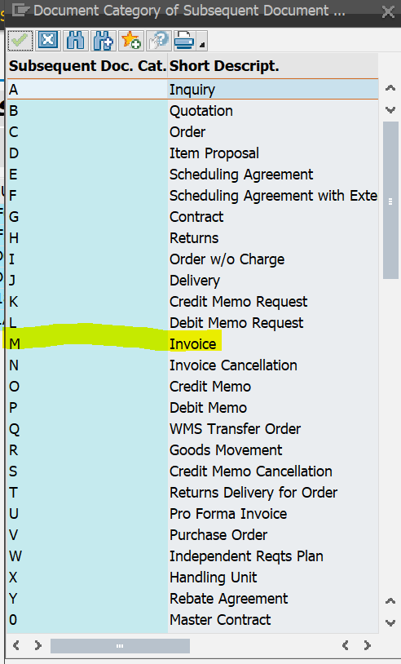

위에서 찾은 인보이스 넘버와 아이템 넘버를 가지고 VBRP 테이블에서 수량하고 금액을 찾는다.

